G.8-2567
ภาพถ่ายและรูปตัดขวางลำน้ำสถานีสำรวจอุทกวิทยาน้ำแม่ลาว (G.8)
บ้านต้นยาง ต.บัวสลี อ.แม่ลาว จ.เชียงราย ปี 2567
 |  |  |  |  |  |  |  |  |  |  |  | 2566 |  |  | 2567
 |  |  |  |  |  |  |  |  |  |  |  | สำรวจเมื่อ 17 พ.ย.2565 |  |  | สำรวจเมื่อ 22 ม.ค. 2567
 |  |  |  |  |  |  |  |  |  |  |  | ระยะ | ระดับ | ผิวน้ำ | ระยะ | ระดับ | ผิวน้ำ
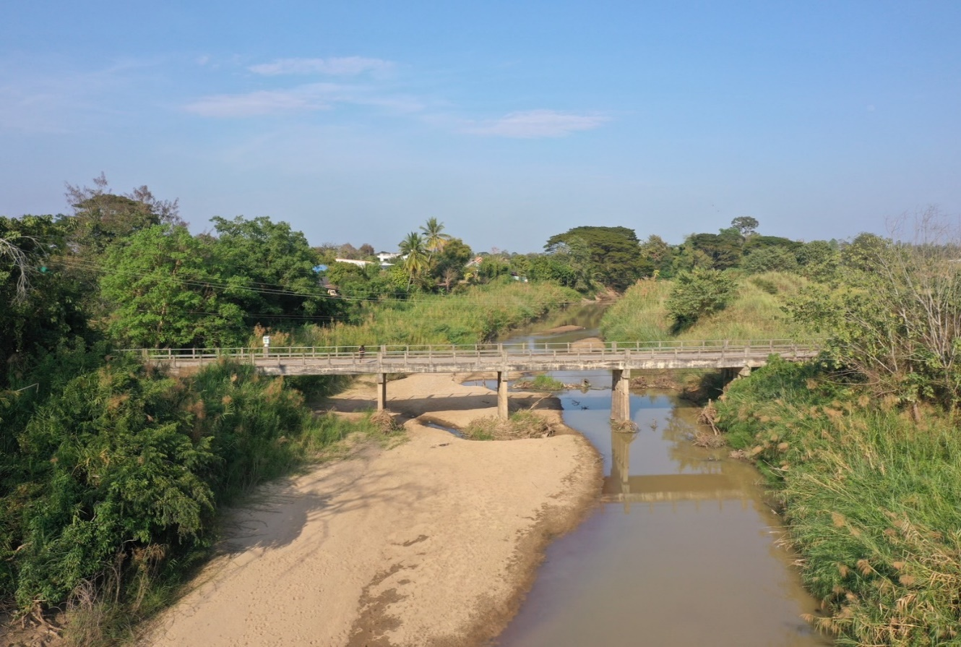
 |  |  |  |  |  |  |  |  |  |  |  | -50 | 411.597 | 406.400 | -50 | 411.595 | 404.930
 |  |  |  |  |  |  |  |  |  |  |  | -40 | 412.488 | 406.400 | -40 | 412.486 | 404.930
 |  |  |  |  |  |  |  |  |  |  |  | -30 | 412.003 | 406.400 | -30 | 412.000 | 404.930
 |  |  |  |  |  |  |  |  |  |  |  | -20 | 411.534 | 406.400 | -20 | 411.755 | 404.930
 |  |  |  |  |  |  |  |  |  |  |  | -10 | 411.058 | 406.400 | -10 | 411.007 | 404.930
 |  |  |  |  |  |  |  |  |  |  |  | 0 | 410.705 | 406.400 | 0 | 410.705 | 404.930
 |  |  |  |  |  |  |  |  |  |  |  | 0 | 409.910 | 406.400 | 0 | 409.857 | 404.930
 |  |  |  |  |  |  |  |  |  |  |  | 2 | 409.043 | 406.400 | 2 | 409.202 | 404.930
 |  |  |  |  |  |  |  |  |  |  |  | 4 | 408.355 | 406.400 | 4 | 408.442 | 404.930
 |  |  |  |  |  |  |  |  |  |  |  | 6 | 407.879 | 406.400 | 6 | 407.915 | 404.930
 |  |  |  |  |  |  |  |  |  |  |  | 8 | 407.430 | 406.400 | 8 | 407.295 | 404.930
 |  |  |  |  |  |  |  |  |  |  |  | 10 | 407.027 | 406.400 | 10 | 406.979 | 404.930
 |  |  |  |  |  |  |  |  |  |  |  | 12 | 406.868 | 406.400 | 12 | 406.895 | 404.930
 |  |  |  |  |  |  |  |  |  |  |  | 14 | 406.770 | 406.400 | 14 | 406.805 | 404.930
รูปตัดขวางลำน้ำน้ำแม่ลาวที่แนวสำรวจปริมาณน้ำ
 |  |  |  |  |  |  |  |  |  |  |  | 16 | 406.609 | 406.400 | 16 | 406.662 | 404.930
 |  |  |  |  |  |  |  |  |  |  |  | 18 | 406.573 | 406.400 | 18 | 406.349 | 404.930
 |  |  |  |  |  |  |  |  |  |  |  | 19 | 406.400 | 406.400 | 20 | 405.838 | 404.930
 |  |  |  |  |  |  |  |  |  |  |  | 20 | 405.590 | 406.400 | 22 | 405.799 | 404.930
 |  |  |  |  |  |  |  |  |  |  |  | 22 | 405.160 | 406.400 | 24 | 405.975 | 404.930
 |  |  |  |  |  |  |  |  |  |  |  | 24 | 404.960 | 406.400 | 26 | 405.582 | 404.930
 |  |  |  |  |  |  |  |  |  |  |  | 26 | 405.000 | 406.400 | 28 | 405.099 | 404.930
 |  |  |  |  |  |  |  |  |  |  |  | 28 | 404.840 | 406.400 | 30 | 405.145 | 404.930
 |  |  |  |  |  |  |  |  |  |  |  | 30 | 405.120 | 406.400 | 32 | 405.122 | 404.930
 |  |  |  |  |  |  |  |  |  |  |  | 32 | 405.160 | 406.400 | 34 | 404.979 | 404.930
 |  |  |  |  |  |  |  |  |  |  |  | 34 | 405.270 | 406.400 | 36 | 405.222 | 404.930
 |  |  |  |  |  |  |  |  |  |  |  | 36 | 405.530 | 406.400 | 38 | 405.435 | 404.930
 |  |  |  |  |  |  |  |  |  |  |  | 38 | 405.330 | 406.400 | 40 | 405.842 | 404.930
 |  |  |  |  |  |  |  |  |  |  |  | 40 | 405.390 | 406.400 | 42 | 405.305 | 404.930
 |  |  |  |  |  |  |  |  |  |  |  | 42 | 405.620 | 406.400 | 44 | 405.207 | 404.930
 |  |  |  |  |  |  |  |  |  |  |  | 44 | 405.100 | 406.400 | 45 | 404.930 | 404.930
 |  |  |  |  |  |  |  |  |  |  |  | 46 | 404.450 | 406.400 | 46 | 404.890 | 404.930
 |  |  |  |  |  |  |  |  |  |  |  | 48 | 404.100 | 406.400 | 48 | 404.740 | 404.930
ระยะ | -50 | -40 | -30 | -20 | -10 | 0 | 0 | 2 | 4 | 6 | 8 | 50 | 404.110 | 406.400 | 50 | 404.700 | 404.930
ระดับ | 411.595 | 412.486 | 412.000 | 411.755 | 411.007 | 410.705 | 409.857 | 409.202 | 408.442 | 407.915 | 407.295 | 52 | 404.250 | 406.400 | 52 | 404.350 | 404.930
ระยะ | 10 | 12 | 14 | 16 | 18 | 20 | 22 | 24 | 26 | 28 | 30 | 54 | 404.400 | 406.400 | 54 | 404.270 | 404.930
ระดับ | 406.979 | 406.895 | 406.805 | 406.662 | 406.349 | 405.838 | 405.799 | 405.975 | 405.582 | 405.099 | 405.145 | 56 | 404.230 | 406.400 | 56 | 404.140 | 404.930
ระยะ | 32 | 34 | 36 | 38 | 40 | 42 | 44 | 45 | 46 | 48 | 50 | 58 | 404.630 | 406.400 | 58 | 404.350 | 404.930
ระดับ | 405.122 | 404.979 | 405.222 | 405.435 | 405.842 | 405.305 | 405.207 | 404.930 | 404.890 | 404.740 | 404.700 | 60 | 405.560 | 406.400 | 60 | 405.075 | 404.930
ระยะ | 52 | 54 | 56 | 58 | 60 | 62 | 64 | 66 | 68 | 70 | 72 | 62 | 405.620 | 406.400 | 62 | 405.975 | 404.930
ระดับ | 404.350 | 404.270 | 404.140 | 404.350 | 405.075 | 405.975 | 405.305 | 405.722 | 406.432 | 407.635 | 407.805 | 64 | 406.080 | 406.400 | 64 | 405.305 | 404.930
ระยะ | 74 | 76 | 78 | 80 | 80 | 90 | 100 | 110 | 120 | 130 |  | 66 | 406.650 | 406.400 | 66 | 405.722 | 404.930
ระดับ | 408.757 | 409.202 | 409.527 | 409.569 | 410.660 | 410.437 | 410.122 | 409.938 | 409.896 | 409.912 |  | 68 | 406.815 | 406.400 | 68 | 406.432 | 404.930
ระยะ |  |  |  |  |  |  |  |  |  |  |  | 70 | 407.433 | 406.400 | 70 | 407.635 | 404.930
ระดับ |  |  |  |  |  |  |  |  |  |  |  | 72 | 407.505 | 406.400 | 72 | 407.805 | 404.930
 |  |  |  |  |  |  |  |  |  |  |  | 74 | 408.480 | 406.400 | 74 | 408.757 | 404.930
 | BM. | 410.832 | ม.(ร.ท.ก.) |  | ตลิ่งฝั่งซ้าย | 410.705 | ม.(ร.ท.ก.) |  | ตลิ่งฝั่งขวา | 410.660 | ม.(ร.ท.ก.) | 76 | 409.183 | 406.400 | 76 | 409.202 | 404.930
 | ท้องน้ำ | 404.140 | ม.(ร.ท.ก.) |  | ศูนย์เสา | 405.100 | ม.(ร.ท.ก.) |  | สำรวจเมื่อ 22 ม.ค. 2567 |  |  | 78 | 409.509 | 406.400 | 78 | 409.527 | 404.930
 |  |  |  |  |  |  |  |  |  |  |  | 80 | 409.520 | 406.400 | 80 | 409.569 | 404.930
 |  |  |  |  |  |  |  |  | ผู้สำรวจ นายสุภเดช เตชะสา |  |  | 80 | 410.660 | 406.400 | 80 | 410.660 | 404.930
 |  |  |  |  |  |  |  |  |  |  |  | 90 | 410.562 | 406.400 | 90 | 410.437 | 404.930
 |  |  |  |  |  |  |  |  |  |  |  | 100 | 410.094 | 406.400 | 100 | 410.122 | 404.930
 |  |  |  |  |  |  |  |  |  |  |  | 110 | 409.941 | 406.400 | 110 | 409.938 | 404.930
 |  |  |  | ตรวจสอบหมุดหลักฐานแล้ว |  |  |  |  |  |  |  | 120 | 409.910 | 406.400 | 120 | 409.896 | 404.930
 |  |  |  |  |  |  |  |  |  |  |  | 130 | 409.948 | 406.400 | 130 | 409.912 | 404.930

 |  |  |  |  | เปลี่ยนรูปแล้ว

